Enlaces
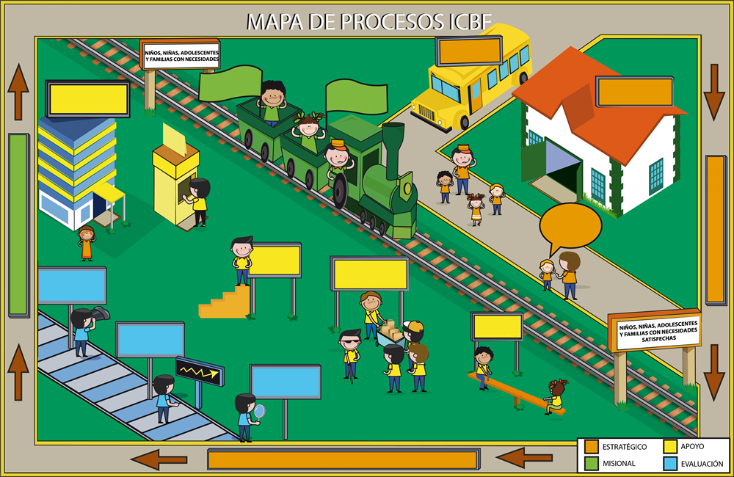
PROTECCIÓN
PROMOCIÓN
Y PREVENCIÓN
SERVICIOS ADMINISTRATIVOS
GESTIÓN TALENTO HUMANO
ADQUISICIÓN DE BIENES Y SERVICIOS
GESTIÓN
JURÍDICA
INSPECCIÓN VIGILANCIA y CONTROL
MONITOREO Y SEGUIMIENTO A LA GESTIÓN
EVALUACIÓN INDEPENDIENTE
COMUNICACIÓN ESTRATÉGICA
DIRECCIONAMIENTO ESTRATÉGICO
COORDINACIÓN Y ARTICULACIÓN DEL SNBF Y AGENTES
GESTIÓN DE LA TECNOLOGÍA E INFORMACIÓN
RELACIÓN CON EL CIUDADANO
MEJORA E INNOVACIÓN
GESTIÓN
FINANCIERA
TEMÁTICAS

COORDINACIÓN Y ARTICULACIÓN DEL SNBF Y AGENTES

Alianzas

GESTIÓN DE LA TECNOLOGIA E INFORMACIÓN
Tecnología

PROMOCIÓN Y PREVENCIÓN
Primera
Infancia

Niñez y Adolescencia

PROTECCIÓN
Restablecimiento de Derechos

Responsabilidad Penal Adolescente

GESTIÓN DEL TALENTO HUMANO
Control Interno
Disciplinario

ADQUISICIÓN DE BIENES Y SERVICIOS
Contratación

